Hatlar
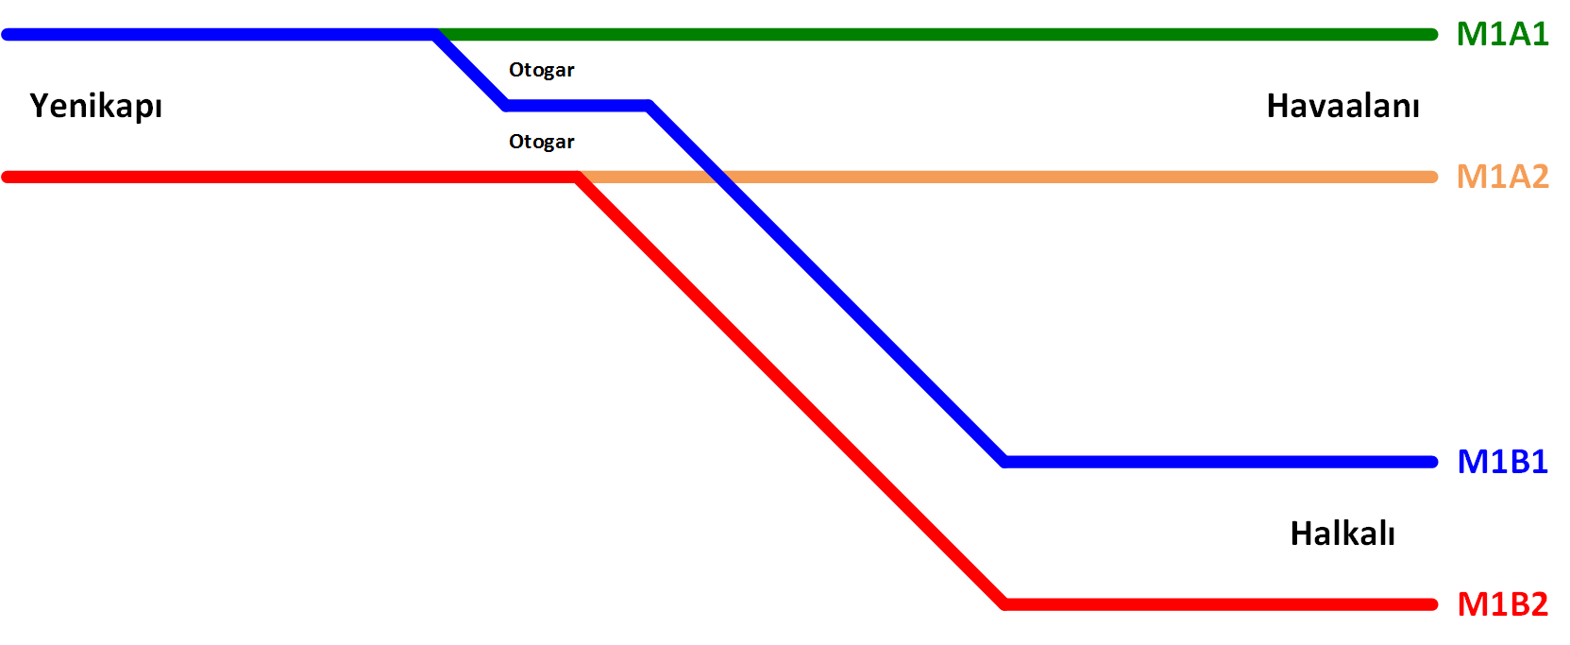

Hat Adı | Hat Açıklaması
M1B1 | Yenikapı - Otogar - Kirazlı - Halkalı Hattı (Yenikapı Yönü)
M1B2 | Yenikapı - Otogar - Kirazlı - Halkalı Hattı (Halkalı Yönü)
M1A1 | Otogar - Havaalanı Hattı (Yenikapı Yönü) (Yenikapı - Otogar arası M1B1 hattı verileri kullanılacaktır)
M1A2 | Otogar - Havaalanı Hattı (Havaalanı Yönü) (Yenikapı - Otogar arası M1B2 hattı verileri kullanılacaktır)

Sayfa | İçerik
İstasyon ve Makaslar | Hatlar üzerinde bulunan istasyon ve makasların konumlarının hesaplanması
TrackDatabase | Hat haritasında olacak hat blokları tablosu
TrackTypeDatabase | Hat haritasında olacak hat bloğu tipleri tablosu
StoppingPointTypeDatabase | Hat haritasında olacak duruş noktası tipleri tablosu
SwitchDatabase | Hat haritasında olacak makaslar tablosu
AAA-BBB | AAA istasyon ile BBB istasyonu arasındaki bölgenin şematik çizimi ve o bölgenin hat haritası

YKP-AKS
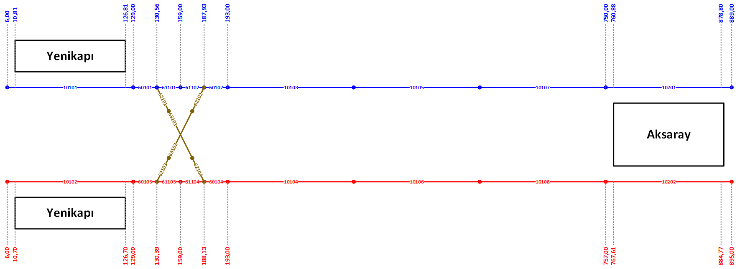
Track _ID | Line_ID | Track_Type | Track_Start_Position | Track_End_Position | Track_Length | Track_Speed_Limit | Stopping_Point_Position_1 | Stopping_Point_Type_1 | Stopping_Point_Posisiton_2 | Stopping_Point_Type_2 | Track_Connection_Entry_1 | Track_Connection_Entry_2 | Track_Connection_Exit_1 | Track_Connection_Exit_2
10101 | 11 | 26 | 600 | 12900 | 12300 | 40 | 1231 | 1 | 12531 | 1 | 0 | 0 | 60101 | 0
60101 | 11 | 0 | 12900 | 13056 | 156 | 40 | 0 | 0 | 0 | 0 | 10101 | 0 | 61101 | 62101
61101 | 11 | 0 | 13056 | 15900 | 2844 | 40 | 0 | 0 | 0 | 0 | 60101 | 0 | 61102 | 0
61102 | 11 | 0 | 15900 | 18793 | 2893 | 40 | 0 | 0 | 0 | 0 | 61101 | 0 | 60102 | 0
60102 | 11 | 0 | 18793 | 19300 | 507 | 40 | 0 | 0 | 0 | 0 | 61102 | 62102 | 10103 | 0
10103 | 11 | 0 | 19300 | 38000 | 18700 | 80 | 20300 | 4 | 37000 | 4 | 60102 | 0 | 10105 | 0
10105 | 11 | 0 | 38000 | 56500 | 18500 | 80 | 39000 | 4 | 55500 | 4 | 10103 | 0 | 10107 | 0
10107 | 11 | 0 | 56500 | 75000 | 18500 | 80 | 57500 | 4 | 74000 | 4 | 10105 | 0 | 10201 | 0
10201 | 11 | 23 | 75000 | 88900 | 13900 | 40 | 76334 | 1 | 87634 | 1 | 10107 | 0 | 10203 | 0
10102 | 12 | 23 | 600 | 12900 | 12300 | 40 | 1220 | 1 | 12520 | 1 | 0 | 0 | 60103 | 0
60103 | 12 | 0 | 12900 | 13039 | 139 | 40 | 0 | 0 | 0 | 0 | 10102 | 0 | 61103 | 62103
61103 | 12 | 0 | 13039 | 15900 | 2861 | 40 | 0 | 0 | 0 | 0 | 60103 | 0 | 61104 | 0
61104 | 12 | 0 | 15900 | 18813 | 2913 | 40 | 0 | 0 | 0 | 0 | 61103 | 0 | 60104 | 0
60104 | 12 | 0 | 18813 | 19300 | 487 | 40 | 0 | 0 | 0 | 0 | 61104 | 62104 | 10104 | 0
10104 | 12 | 0 | 19300 | 38000 | 18700 | 80 | 20300 | 4 | 37000 | 4 | 60104 | 0 | 10106 | 0
10106 | 12 | 0 | 38000 | 56500 | 18500 | 80 | 39000 | 4 | 55500 | 4 | 10104 | 0 | 10108 | 0
10108 | 12 | 0 | 56500 | 75700 | 19200 | 80 | 57500 | 4 | 74700 | 4 | 10106 | 0 | 10202 | 0
10202 | 12 | 26 | 75700 | 89500 | 13800 | 40 | 76969 | 1 | 88269 | 1 | 10108 | 0 | 10204 | 0
62101 | 101 | 0 | 0 | 2700 | 2700 | 40 | 0 | 0 | 0 | 0 | 60101 | 0 | 63101 | 0
63101 | 101 | 0 | 2700 | 3100 | 400 | 40 | 0 | 0 | 0 | 0 | 62101 | 0 | 62104 | 0
62104 | 101 | 0 | 3100 | 5800 | 2700 | 40 | 0 | 0 | 0 | 0 | 63101 | 0 | 60104 | 0
62103 | 102 | 0 | 0 | 2700 | 2700 | 40 | 0 | 0 | 0 | 0 | 60103 | 0 | 63102 | 0
63102 | 102 | 0 | 2700 | 3100 | 400 | 40 | 0 | 0 | 0 | 0 | 62103 | 0 | 62102 | 0
62102 | 102 | 0 | 3100 | 5800 | 2700 | 40 | 0 | 0 | 0 | 0 | 63102 | 0 | 60102 | 0

KRT-OTG
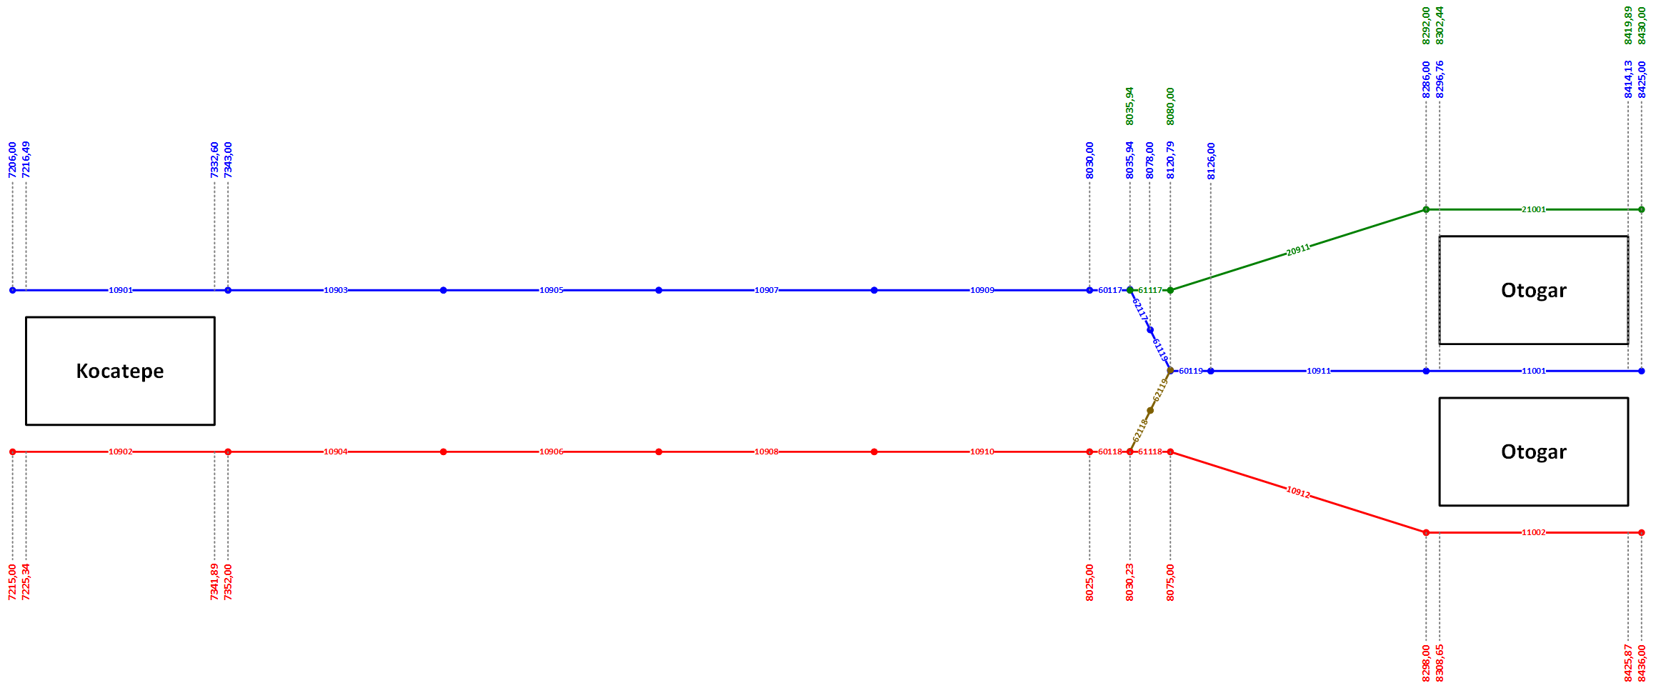
Track _ID | Line_ID | Track_Type | Track_Start_Position | Track_End_Position | Track_Length | Track_Speed_Limit | Stopping_Point_Position_1 | Stopping_Point_Type_1 | Stopping_Point_Posisiton_2 | Stopping_Point_Type_2 | Track_Connection_Entry_1 | Track_Connection_Entry_2 | Track_Connection_Exit_1 | Track_Connection_Exit_2
10901 | 11 | 21 | 720600 | 734300 | 13700 | 40 | 721805 | 1 | 733105 | 1 | 10719 | 0 | 10903 | 0
10903 | 11 | 0 | 734300 | 751500 | 17200 | 80 | 735300 | 4 | 750500 | 4 | 10901 | 0 | 10905 | 0
10905 | 11 | 0 | 751500 | 768700 | 17200 | 80 | 752500 | 4 | 767700 | 4 | 10903 | 0 | 10907 | 0
10907 | 11 | 0 | 768700 | 785900 | 17200 | 80 | 769700 | 4 | 784900 | 4 | 10905 | 0 | 10909 | 0
10909 | 11 | 0 | 785900 | 803000 | 17100 | 80 | 786900 | 4 | 802000 | 4 | 10907 | 0 | 60117 | 0
60117 | 11 | 0 | 803000 | 803594 | 594 | 40 | 0 | 0 | 0 | 0 | 10909 | 0 | 62117 | 61117
62117 | 11 | 0 | 803594 | 807800 | 4206 | 40 | 0 | 0 | 0 | 0 | 60117 | 0 | 61119 | 0
61119 | 11 | 0 | 807800 | 812079 | 4279 | 40 | 0 | 0 | 0 | 0 | 62117 | 0 | 60119 | 0
60119 | 11 | 0 | 812079 | 812600 | 521 | 40 | 0 | 0 | 0 | 0 | 61119 | 62119 | 10911 | 0
10911 | 11 | 0 | 812600 | 828600 | 16000 | 80 | 813600 | 4 | 827600 | 4 | 60119 | 0 | 11001 | 0
11001 | 11 | 27 | 828600 | 842500 | 13900 | 40 | 829894 | 1 | 841194 | 1 | 10911 | 0 | 60120 | 0
10902 | 12 | 24 | 721500 | 735200 | 13700 | 40 | 722712 | 1 | 734012 | 1 | 10720 | 0 | 10904 | 0
10904 | 12 | 0 | 735200 | 752000 | 16800 | 80 | 736200 | 4 | 751000 | 4 | 10902 | 0 | 10906 | 0
10906 | 12 | 0 | 752000 | 768800 | 16800 | 80 | 753000 | 4 | 767800 | 4 | 10904 | 0 | 10908 | 0
10908 | 12 | 0 | 768800 | 785600 | 16800 | 80 | 769800 | 4 | 784600 | 4 | 10906 | 0 | 10910 | 0
10910 | 12 | 0 | 785600 | 802500 | 16900 | 80 | 786600 | 4 | 801500 | 4 | 10908 | 0 | 60118 | 0
60118 | 12 | 0 | 802500 | 803023 | 523 | 40 | 0 | 0 | 0 | 0 | 10910 | 0 | 61118 | 62118
61118 | 12 | 0 | 803023 | 807500 | 4477 | 40 | 0 | 0 | 0 | 0 | 60118 | 0 | 10912 | 0
10912 | 12 | 0 | 807500 | 829800 | 22300 | 80 | 808500 | 4 | 828800 | 4 | 61118 | 0 | 11002 | 0
11002 | 12 | 24 | 829800 | 843600 | 13800 | 40 | 831076 | 1 | 842376 | 1 | 10912 | 0 | 60121 | 0
61117 | 21 | 0 | 803594 | 808000 | 4406 | 40 | 0 | 0 | 0 | 0 | 0 | 0 | 20911 | 0
20911 | 21 | 0 | 808000 | 829200 | 21200 | 80 | 809000 | 4 | 828200 | 4 | 61117 | 0 | 21001 | 0
21001 | 21 | 26 | 829200 | 843000 | 13800 | 40 | 830467 | 1 | 841767 | 1 | 20911 | 0 | 21003 | 0
62118 | 109 | 0 | 0 | 5500 | 5500 | 40 | 0 | 0 | 0 | 0 | 60118 | 0 | 62119 | 0
62119 | 109 | 0 | 5500 | 11000 | 5500 | 40 | 0 | 0 | 0 | 0 | 62118 | 0 | 60119 | 0

OTG-ESN-TRD
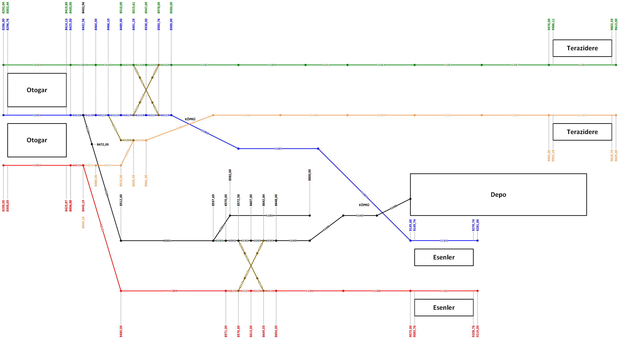
Track _ID | Line_ID | Track_Type | Track_Start_Position | Track_End_Position | Track_Length | Track_Speed_Limit | Stopping_Point_Position_1 | Stopping_Point_Type_1 | Stopping_Point_Posisiton_2 | Stopping_Point_Type_2 | Track_Connection_Entry_1 | Track_Connection_Entry_2 | Track_Connection_Exit_1 | Track_Connection_Exit_2
11001 | 11 | 27 | 828600 | 842500 | 13900 | 40 | 1294 | 1 | 12594 | 1 | 10911 | 0 | 60120 | 0
60120 | 11 | 0 | 842500 | 843256 | 756 | 40 | 0 | 0 | 0 | 0 | 11001 | 0 | 61120 | 62120
61120 | 11 | 0 | 843256 | 846400 | 3144 | 40 | 0 | 0 | 0 | 0 | 60120 | 0 | 60122 | 0
60122 | 11 | 0 | 846400 | 846610 | 210 | 40 | 0 | 0 | 0 | 0 | 61120 | 0 | 61122 | 62122
61122 | 11 | 0 | 846610 | 848900 | 2290 | 40 | 0 | 0 | 0 | 0 | 60122 | 0 | 60123 | 0
60123 | 11 | 0 | 848900 | 849129 | 229 | 40 | 0 | 0 | 0 | 0 | 61122 | 0 | 61123 | 62123
61123 | 11 | 0 | 849129 | 853800 | 4671 | 40 | 0 | 0 | 0 | 0 | 60123 | 0 | 61124 | 0
61124 | 11 | 0 | 853800 | 858376 | 4576 | 40 | 0 | 0 | 0 | 0 | 61123 | 0 | 60124 | 0
60124 | 11 | 0 | 858376 | 858900 | 524 | 40 | 0 | 0 | 0 | 0 | 61124 | 62124 | 11003 | 0
11003 | 11 | 0 | 858900 | 877100 | 18200 | 80 | 1000 | 4 | 17200 | 4 | 60124 | 0 | 11005 | 0
11005 | 11 | 0 | 877100 | 895300 | 18200 | 80 | 1000 | 4 | 17200 | 4 | 11003 | 0 | 11007 | 0
11007 | 11 | 0 | 895300 | 913500 | 18200 | 80 | 1000 | 4 | 17200 | 4 | 11005 | 0 | 11101 | 0
11101 | 11 | 21 | 913500 | 928100 | 14600 | 40 | 1674 | 1 | 12974 | 1 | 11007 | 0 | 11103 | 0
11002 | 12 | 24 | 829800 | 843600 | 13800 | 40 | 1276 | 1 | 12576 | 1 | 10912 | 0 | 60121 | 0
60121 | 12 | 0 | 843600 | 844319 | 719 | 40 | 0 | 0 | 0 | 0 | 11002 | 0 | 62121 | 61121
62121 | 12 | 0 | 844319 | 848000 | 3681 | 40 | 0 | 0 | 0 | 0 | 60121 | 0 | 11004 | 0
11004 | 12 | 0 | 848000 | 857100 | 9100 | 40 | 0 | 0 | 0 | 0 | 62121 | 0 | 60125 | 0
60125 | 12 | 0 | 857100 | 857689 | 589 | 40 | 0 | 0 | 0 | 0 | 11004 | 0 | 61125 | 62125
61125 | 12 | 0 | 857689 | 861300 | 3611 | 40 | 0 | 0 | 0 | 0 | 60125 | 0 | 61126 | 0
61126 | 12 | 0 | 861300 | 864903 | 3603 | 40 | 0 | 0 | 0 | 0 | 61125 | 0 | 60126 | 0
60126 | 12 | 0 | 864903 | 865400 | 497 | 4 | 0 | 0 | 0 | 0 | 61126 | 62126 | 11006 | 0
11006 | 12 | 0 | 865400 | 886400 | 21000 | 80 | 1000 | 4 | 20000 | 4 | 60126 | 0 | 11008 | 0
11008 | 12 | 0 | 886400 | 907300 | 20900 | 80 | 1000 | 4 | 19900 | 4 | 11006 | 0 | 11102 | 0
11102 | 12 | 21 | 907300 | 921900 | 14600 | 40 | 1676 | 1 | 12976 | 1 | 11008 | 0 | 11104 | 0
21001 | 21 | 21 | 829200 | 843000 | 13800 | 40 | 1267 | 1 | 12567 | 1 | 20911 | 0 | 21003 | 0
21003 | 21 | 0 | 843000 | 847000 | 4000 | 40 | 0 | 0 | 0 | 0 | 21001 | 0 | 21005 | 0
21005 | 21 | 0 | 847000 | 851000 | 4000 | 40 | 0 | 0 | 0 | 0 | 21003 | 0 | 60201 | 0
60201 | 21 | 0 | 851000 | 851561 | 561 | 40 | 0 | 0 | 0 | 0 | 21005 | 0 | 61201 | 62201
61201 | 21 | 0 | 851561 | 854700 | 3139 | 40 | 0 | 0 | 0 | 0 | 60201 | 0 | 61202 | 0
61202 | 21 | 0 | 854700 | 857800 | 3100 | 40 | 0 | 0 | 0 | 0 | 61201 | 0 | 60202 | 0
60202 | 21 | 0 | 857800 | 858300 | 500 | 40 | 0 | 0 | 0 | 0 | 61202 | 62202 | 21007 | 0
21007 | 21 | 0 | 858300 | 873200 | 14900 | 80 | 1000 | 4 | 13900 | 4 | 60202 | 0 | 21009 | 0
21009 | 21 | 0 | 873200 | 888100 | 14900 | 80 | 1000 | 4 | 13900 | 4 | 21007 | 0 | 21011 | 0
21011 | 21 | 0 | 888100 | 903000 | 14900 | 80 | 1000 | 4 | 13900 | 4 | 21009 | 0 | 21013 | 0
21013 | 21 | 0 | 903000 | 917900 | 14900 | 80 | 1000 | 4 | 13900 | 4 | 21011 | 0 | 21015 | 0
21015 | 21 | 0 | 917900 | 932800 | 14900 | 80 | 1000 | 4 | 13900 | 4 | 21013 | 0 | 21017 | 0
21017 | 21 | 0 | 932800 | 947600 | 14800 | 80 | 1000 | 4 | 13800 | 4 | 21015 | 0 | 22501 | 0
22501 | 21 | 24 | 947600 | 961300 | 13700 | 40 | 1177 | 1 | 12477 | 1 | 21017 | 0 | 22503 | 0
61121 | 22 | 0 | 844319 | 848000 | 3681 | 40 | 0 | 0 | 0 | 0 | 0 | 0 | 63121 | 0
63121 | 22 | 0 | 848000 | 851500 | 3500 | 40 | 0 | 0 | 0 | 0 | 61121 | 0 | 62203 | 0
62203 | 22 | 0 | 851500 | 855539 | 4039 | 40 | 0 | 0 | 0 | 0 | 63121 | 0 | 60203 | 0
60203 | 22 | 0 | 855539 | 856100 | 561 | 40 | 0 | 0 | 0 | 0 | 62203 | 62203 | 21004 | 0
21004 | 22 | 0 | 856100 | 871600 | 15500 | 80 | 1000 | 4 | 14500 | 4 | 60203 | 0 | 21006 | 0
21006 | 22 | 0 | 871600 | 887100 | 15500 | 80 | 1000 | 4 | 14500 | 4 | 21004 | 0 | 21008 | 0
21008 | 22 | 0 | 887100 | 902600 | 15500 | 80 | 1000 | 4 | 14500 | 4 | 21006 | 0 | 21010 | 0
21010 | 22 | 0 | 902600 | 918100 | 15500 | 80 | 1000 | 4 | 14500 | 4 | 21008 | 0 | 21012 | 0
21012 | 22 | 0 | 918100 | 933600 | 15500 | 80 | 1000 | 4 | 14500 | 4 | 21010 | 0 | 21014 | 0
21014 | 22 | 0 | 933600 | 949200 | 15600 | 80 | 1000 | 4 | 14600 | 4 | 21012 | 0 | 22502 | 0
22502 | 22 | 21 | 949200 | 962900 | 13700 | 40 | 1203 | 1 | 12503 | 1 | 21014 | 0 | 22504 | 0
62120 | 51 | 0 | 843256 | 847200 | 3944 | 40 | 0 | 0 | 0 | 0 | 60120 | 0 | 63120 | 0
63120 | 51 | 0 | 847200 | 851200 | 4000 | 40 | 0 | 0 | 0 | 0 | 62120 | 0 | 60301 | 0
60301 | 51 | 0 | 851200 | 853769 | 2569 | 40 | 0 | 0 | 0 | 0 | 63120 | 0 | 61301 | 62301
61301 | 51 | 0 | 853769 | 857000 | 3231 | 40 | 0 | 0 | 0 | 0 | 60301 | 0 | 60302 | 0
60302 | 51 | 0 | 857000 | 857258 | 258 | 40 | 0 | 0 | 0 | 0 | 61301 | 0 | 61302 | 62302
61302 | 51 | 0 | 857258 | 860700 | 3442 | 40 | 0 | 0 | 0 | 0 | 60302 | 0 | 61303 | 0
61303 | 51 | 0 | 860700 | 864284 | 3584 | 40 | 0 | 0 | 0 | 0 | 61302 | 0 | 60303 | 0
60303 | 51 | 0 | 864284 | 864800 | 516 | 40 | 0 | 0 | 0 | 0 | 61303 | 62303 | 51003 | 0
51003 | 51 | 0 | 864800 | 878300 | 13500 | 40 | 1000 | 4 | 13400 | 4 | 60303 | 0 | 51005 | 0
51005 | 51 | 0 | 878300 | 891800 | 13500 | 40 | 1000 | 4 | 13400 | 4 | 51003 | 0 | 51007 | 0
51007 | 51 | 0 | 891800 | 905300 | 13500 | 40 | 1000 | 4 | 13400 | 4 | 51005 | 0 | 51009 | 0
51009 | 51 | 0 | 905300 | 918800 | 13500 | 40 | 1000 | 4 | 13400 | 4 | 51007 | 0 | 0 | 0
62301 | 52 | 0 | 853769 | 858200 | 4431 | 40 | 0 | 0 | 0 | 0 | 60301 | 0 | 51004 | 0
51004 | 52 | 0 | 858200 | 880000 | 21800 | 40 | 1000 | 4 | 20800 | 2 | 62301 | 0 | 0 | 0
62122 | 110 | 0 | 0 | 4150 | 4150 | 40 | 0 | 0 | 0 | 0 | 60122 | 0 | 61203 | 0
61203 | 110 | 0 | 4150 | 8300 | 4150 | 40 | 0 | 0 | 0 | 0 | 62122 | 0 | 60203 | 0
62201 | 111 | 0 | 0 | 3500 | 3500 | 40 | 0 | 0 | 0 | 0 | 60201 | 0 | 63124 | 0
63124 | 111 | 0 | 3500 | 3900 | 400 | 40 | 0 | 0 | 0 | 0 | 62201 | 0 | 62124 | 0
62124 | 111 | 0 | 3900 | 7400 | 3500 | 40 | 0 | 0 | 0 | 0 | 63124 | 0 | 60124 | 0
62123 | 112 | 0 | 0 | 3100 | 3100 | 40 | 0 | 0 | 0 | 0 | 60123 | 0 | 63123 | 0
63123 | 112 | 0 | 3100 | 3500 | 400 | 40 | 0 | 0 | 0 | 0 | 62123 | 0 | 62202 | 0
62202 | 112 | 0 | 3500 | 6600 | 3100 | 40 | 0 | 0 | 0 | 0 | 63123 | 0 | 60202 | 0
62302 | 113 | 0 | 0 | 3300 | 3300 | 40 | 0 | 0 | 0 | 0 | 60302 | 0 | 63126 | 0
63126 | 113 | 0 | 3300 | 3700 | 400 | 40 | 0 | 0 | 0 | 0 | 62302 | 0 | 62126 | 0
62126 | 113 | 0 | 3700 | 7000 | 3300 | 40 | 0 | 0 | 0 | 0 | 63126 | 0 | 60126 | 0
62125 | 114 | 0 | 0 | 3400 | 3400 | 40 | 0 | 0 | 0 | 0 | 60125 | 0 | 63125 | 0
63125 | 114 | 0 | 3400 | 3800 | 400 | 40 | 0 | 0 | 0 | 0 | 62125 | 0 | 62303 | 0
62303 | 114 | 0 | 3800 | 7200 | 3400 | 40 | 0 | 0 | 0 | 0 | 63125 | 0 | 60303 | 0

YBN-DTM
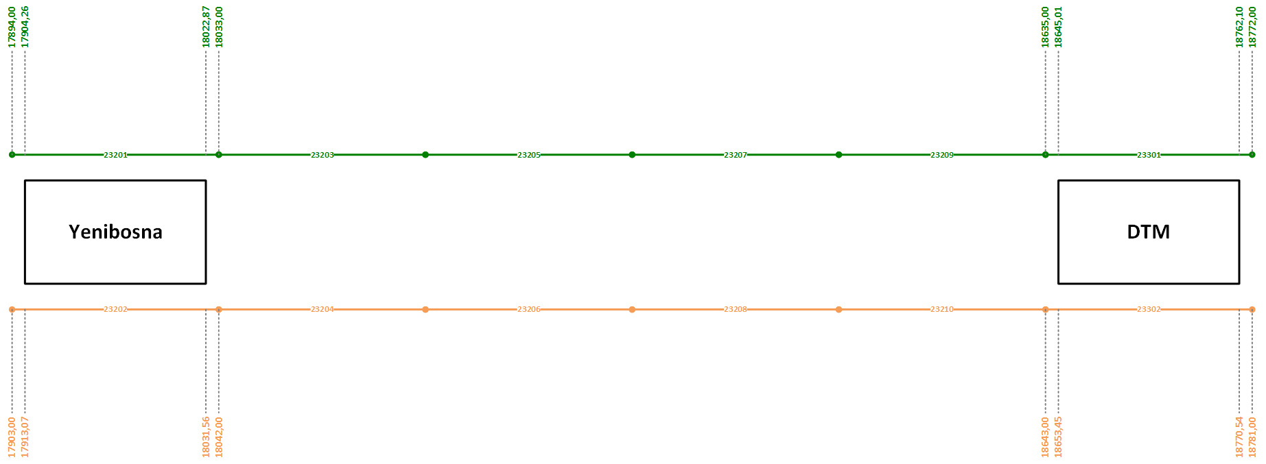
Track _ID | Line_ID | Track_Type | Track_Start_Position | Track_End_Position | Track_Length | Track_Speed_Limit | Stopping_Point_Position_1 | Stopping_Point_Type_1 | Stopping_Point_Posisiton_2 | Stopping_Point_Type_2 | Track_Connection_Entry_1 | Track_Connection_Entry_2 | Track_Connection_Exit_1 | Track_Connection_Exit_2
23201 | 21 | 21 | 1789400 | 1803300 | 13900 | 40 | 1790707 | 1 | 1802007 | 1 | 23109 | 0 | 23203 | 0
23203 | 21 | 0 | 1803300 | 1818300 | 15000 | 80 | 1804300 | 4 | 1817300 | 4 | 23201 | 0 | 23205 | 0
23205 | 21 | 0 | 1818300 | 1833300 | 15000 | 80 | 1819300 | 4 | 1832300 | 4 | 23203 | 0 | 23207 | 0
23207 | 21 | 0 | 1833300 | 1848300 | 15000 | 80 | 1834300 | 4 | 1847300 | 4 | 23205 | 0 | 23209 | 0
23209 | 21 | 0 | 1848300 | 1863500 | 15200 | 80 | 1849300 | 4 | 1862500 | 4 | 23207 | 0 | 23301 | 0
23301 | 21 | 21 | 1863500 | 1877200 | 13700 | 40 | 1864705 | 1 | 1876005 | 1 | 23209 | 0 | 23303 | 0
23202 | 22 | 24 | 1790300 | 1804200 | 13900 | 40 | 1791582 | 1 | 1802882 | 1 | 23112 | 0 | 23204 | 0
23204 | 22 | 0 | 1804200 | 1819200 | 15000 | 80 | 1805200 | 4 | 1818200 | 4 | 23202 | 0 | 23206 | 0
23206 | 22 | 0 | 1819200 | 1834200 | 15000 | 80 | 1820200 | 4 | 1833200 | 4 | 23204 | 0 | 23208 | 0
23208 | 22 | 0 | 1834200 | 1849200 | 15000 | 80 | 1835200 | 4 | 1848200 | 4 | 23206 | 0 | 23210 | 0
23210 | 22 | 0 | 1849200 | 1864300 | 15100 | 80 | 1850200 | 4 | 1863300 | 4 | 23208 | 0 | 23302 | 0
23302 | 22 | 24 | 1864300 | 1878100 | 13800 | 80 | 1865550 | 1 | 1876850 | 1 | 23210 | 0 | 23304 | 0

